표지
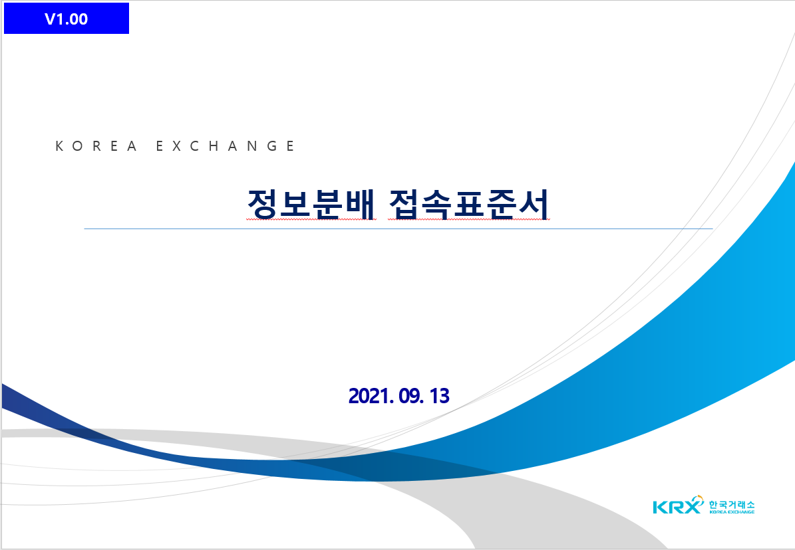
V1.341

2024. 12. 09

